MATRIZ RCC-MIC 2026
MATRIZ DE INFORMACIÓN MINIMA PARA INFORME DE RENDICIÓN DE CUENTAS AL CIUDADANO - EJERCICIO 2026 MARANDURENDA TEMBIAPO JEHECHAUKARÃ TETÃYGUÁRAPE G̃UARÃ - ARY 2026 - pegua

1- PRESENTACIÓN KUAAUKAPY
Institución: Tetã remoĩmby |  | MINISTERIO DE INDUSTRIA Y COMERCIO - TETÃ MBA'E' APOPY HA ÑEMU MOTENONDEHA
Periodo del informe: Marandu Arapa'ũ |  | Primer Trimestre 2026 (enero-febrero-marzo) - Peteĩha Jasyapy'aty 2026-pe (jasyteĩ-jasykõi-jasyapy)
Misión institucional TEMIMOĨMBY TEMBIPOTA
Promover políticas públicas que apuntalen el desarrollo sostenible del sector empresarial, a través del incremento de su competitividad. Toñemotenonde política pública rehegua oipytyvõva guerojera hekojokopykuaava sector empresarial-pe; ombohetavevi competitividad orekóva

1.2-PRESENTACIÓN DE LOS MIEMBROS DEL COMITÉ DE RENDICIÓN DE CUENTAS AL CIUDADANO (CRCC) 1.2-Mburuvichakuéra Tembiapo Jehechaukarã Tetãyguárape Atypegua Kuaaukapy (TJTA).
https://www.mic.gov.py/wp-content/uploads/2024/04/F_244.2024_-Actualiza-Comite-RCC_MIC.pdf
Nro. Ppy. | Dependencia - Tetã remoĩmby vore |  | Responsable - Moakãhára réra |  | Cargo que Ocupa - Mba'eapohápa
1 | Subsecretaría de Estado de Industria |  | Javier Viveros |  | Viceministro
2 | Viceministerio de MIPYMES |  | Gustavo Giménez |  | Viceministro
3 | Red de Inversiones y Exportaciones - REDIEX |  | Eduardo Gustale |  | Viceministro
4 | Subsecretaría de Estado de Comercio y Servicios |  | Alberto Sborovsky |  | Viceministro
5 | Dirección General de Gabinete del Ministro |  | Luis Elías |  | Director General
6 | Dirección General de Gabinete Técnico |  | Marcela Leguizamón |  | Directora General
7 | Dirección General de Asuntos Legales |  | Federico Ovelar |  | Director General
8 | Dirección General de Auditoría Interna |  | Lucila Delgado |  | Directora General
9 | Secretaría General |  | Gabriela Cobelo |  | Secretaria General
10 | Dirección General de Administración y Finanzas |  | Natalia Palacios |  | Directora General
11 | Coordinación General del MECIP |  | Nathalia Silva |  | Coordinadora General
12 | Unidad de Transparencia y Anticorrupción |  | Mónica Moreno |  | Coordinadora General
Cantidad de Miembros del CRCC: Tembiapo Jehechaukarã Tetãyguárape Aty (TJTA) retakue |  |  |  | 12 pakõi
Total Hombres : Kuimba'e retakue |  |  |  | 6 poteĩ
Total Mujeres: Kuña retakue |  |  |  | 6 poteĩ
Total nivel directivo o rango superior: Mburuvichakuéra retakue |  |  |  | 12 pakõi
2- PLAN DE RENDICIÓN DE CUENTAS AL CIUDADANO. 2- TEMBIAPO JEHECHAUKARÃ TETÃYGUÁRAPE APONDE'A.
2.1. Resolución de Aprobación y Anexo de Plan de Rendición de Cuentas. 2.1. Apoukapy Omoneĩva ha Aponde'a Tembiapo Jehechauka Tetãyguápe Mbojoapy.
https://www.mic.gov.py/wp-content/uploads/2026/02/Resolucion_N.%C2%B0_0044_2026_INT_599_2026_Plan_Cronograma_RCC_2026-VersionImpresa.pdf
2.2 Plan de Rendición de Cuentas. (Copiar abajo link de acceso directo). 2.2 TEMBIAPO JEHECHAUKARÃ APONDE'A.
https://www.mic.gov.py/wp-content/uploads/2026/02/Resolucion_N.%C2%B0_0044_2026_INT_599_2026_Plan_Cronograma_RCC_2026-VersionImpresa.pdf
Priorización Motenonderã | Tema - Ñe'ẽmbyrã |  | Vinculación - Mbojoaju POI, PEI, PND, PNI, ODS. | Justificaciones - Myesakã |  | Evidencia - Techaukapy
1° | Atención a Empresas Nacionales y Extranjeras para la promoción de exportaciones paraguayas y la atracción de inversiones, conforme al Plan Operativo Institucional vigente. . REDIEX |  | ODS 8 Promover el crecimiento económico sostenido, inclusivo y sostenible, el empleo pleno y productivo y el trabajo decente para todos | Entre enero y febrero de 2026, las exportaciones de las plataformas ascienden a USD 628,7 millones, con una variación del 5,7% con relación al mismo período del año anterior. Son éstas las variaciones obtenidas: Plataforma Carne y Derivados: -11,7% Plataforma de Alimentos: 37,4% Plataforma Forestal y Floricultura: 8,3% Plataforma Textil-Confecciones: 2,6% Plataforma Biocombustibles y Energías Renovable: 346,6% Plataforma Autopartes y ensamblaje: 16,9% Plataforma Químicos-Farmacéuticos: 12,7% Total Plataformas Sectoriales: 5,7% |  | https://micpy-my.sharepoint.com/:f:/g/personal/lamia_cabrera_rediex_gov_py/IgBWtOTF9eFBSLlnKKnGzq2dAVza0xfyTrQp8b17XGsjEyo?e=1w6A1O
2° | Mejorar la economía nacional a través de la aprobación de proyectos bajo del Régimen de Maquila y de la Ley de Inversiones (ex 60/90), aumentando la inversión extranjera directa como también la inversión de capital local. |  | ODS 8. Promover el crecimiento económico sostenido, inclusivo y sostenible, el empleo pleno y productivo y el trabajo decente para todos. Subsecretaria de Industria | El Régimen de Maquila y la Ley de Inversiones (ex 60/90) son instrumentos sumamente importantes para la atracción de inversión extranjera directa como así también para incentivar la inversión de capital local. Las estadísticas de los últimos años demuestran el impacto que ambos instrumentos han tenido en la economía nacional con el incrementando la inversión en bienes de capital y con el aumento de la mano de obra empleada. |  | ANEXO ESTADISTICO MIC – .::MIC::.
3° | Emitir Certificados de Producto y Empleo Nacional y con ello lograr incentivar a una mayor participación de las industrias paraguayas en el mercado nacional. |  | ODS 8. Promover el crecimiento económico sostenido, inclusivo y sostenible, el empleo pleno y productivo y el trabajo decente para todos. Subsecretaria de Industria | Todos los países establecen Políticas de Compras Públicas con las cuales garantizar una provisión adecuada de bienes y servicios al Estado, y a la vez también, asegurar una participación adecuada de empresas locales en los procesos licitatorios. La Emisión del Certificado de Producto y Empleo Nacional constituye un instrumento fundamental para el logro de esta Política. |  | INFORME DE AVANCE DE METAS MENSUAL
4° | Atención, información, capacitación y asistencia técnica a emprendedores y MIPYMES |  | ODS 8. Promover el crecimiento económico sostenido, inclusivo y sostenible, el empleo pleno y productivo y el trabajo decente para todos. Viceministerio de MIPYMES PND 2030. Ejes Estratégicos: 2.Crecimiento económico inclusivo y 3.la inserción de Paraguay al mundo de forma adecuada. | Eje Estratégico 2: Crecimiento Económico Inclusivo Este eje busca promover un crecimiento económico que beneficie a todos los segmentos de la sociedad. Las MIPYMES juegan un papel crucial en este contexto, ya que: Fomentan el Empleo Local: Al expandirse, las MIPYMES pueden crear nuevos puestos de trabajo, lo que contribuye a la reducción de la desigualdad económica y social. Impulsan el Desarrollo Regional: Las MIPYMES tienen una presencia significativa en áreas rurales y periurbanas, contribuyendo al desarrollo económico más allá de los centros urbanos principales. Eje Estratégico 3: La Inserción del Paraguay al Mundo en Forma Adecuada Este eje se enfoca en la integración de Paraguay en la economía global de manera estratégica y sostenible. Las MIPYMES pueden contribuir a este objetivo al: Expandir Mercados Internacionales: Las MIPYMES tienen el potencial de diversificar sus mercados a nivel internacional, promoviendo las exportaciones y mejorando la competitividad del país. Innovar y Adoptar Buenas Prácticas: La internacionalización fomenta la adopción de estándares globales en calidad, sostenibilidad y buenas prácticas empresariales. El trabajo conjunto entre el Vicedministerio de MIPYMES y las pequeñas y medianas empresas es esencial para alcanzar estos objetivos, asegurando un desarrollo económico que sea sostenido, inclusivo y productivo para todos los ciudadanos paraguayos. |  | https://www.mipymes.gov.py/
...
1.2-PRESENTACIÓN DE LOS MIEMBROS DEL COMITÉ DE RENDICIÓN DE CUENTAS AL CIUDADANO (CRCC) 1.2-Mburuvichakuéra Tembiapo Jehechaukarã Tetãyguárape Atypegua Kuaaukapy (TJTA).
Habilitaciones/Acreditaciones a Prestadores en el marco de la Ley N° 6822/2021 | Prestación de servicos conforme con los requisitos establecidos por la Ley N° 6822/2021. | 4 | Prestadores y personas físicas o jurídicas interesadas en constituirse como tales. |  | 1 | https://drive.google.com/drive/u/0/folders/1ou9-bkd0XqP3c66zysKqUuQNmNF_mL6r
Certificaciones, Autorizaciones en el marco de la Ley N° 6822/2021 | Otorgar certificaciones y autorizaciones que cumplan con la normativa vigente | 5 | Prestadores y titulares de certificados |  | 1 | https://drive.google.com/drive/u/0/folders/14_NSBFNo0wkG4QMEzvJvrIYsNK6JojvI
Administración y control de la Infraestrucutra de Clave Pública del Paraguay - ICPP | Prestación de servicios de la ICPP eficiente, disponible y acorde a la normativa vigente | 96 | Ciudadanía en general que realiza transacciones electrónicas con firma electrónica |  | 28 | https://drive.google.com/drive/u/0/folders/1d0_R0QEorLxGmfz_BOVo6uP70lCD3IeP https://drive.google.com/drive/u/0/folders/1hGIUQaXKG1vGUvWD014nBmynWDQ5F87O https://drive.google.com/drive/u/0/folders/1htvF6iONTbJKgUYQpIZhyXhyQuKJYo-6
Publicación de listas y/o registros en el marco de la Ley N° 6822/2021 | Mantener repositorios actualizados a fin de dar cumplimiento a la normativa vigente | 9 | Ciudadanía en general que realiza transacciones electrónicas con firma electrónica |  | 2 | https://drive.google.com/drive/u/0/folders/1S5knLoKRVL2YfKyH-aw1R3Qp5YBztyF5 https://drive.google.com/drive/u/0/folders/1iM4t2Ly3aXXnrABhxA-eVFkniguB8BRd
Intervenciones en temas normativos y pareceres técnicos sobre temas relacionados al Comercio Electrónico, Servicios de Confianza y Documentos Electrónicos. | Un marco jurídico y técnico sólido para transacciones digitales busca seguridad, confianza e interoperabilidad, reduciendo riesgos y fomentando la innovación regulada | 5 | Empresas, emprendedores, consumidores, proveedores de servicios de confianza e instituciones públicas y privadas |  | 8 | https://drive.google.com/drive/u/0/folders/1as_wu65EALgB07W5sGubHEs8-Gltjraz https://drive.google.com/drive/u/0/folders/1qwKeTyFccE5dI06iGnlx2mBUbxjeZAEl https://drive.google.com/drive/u/0/folders/1XfgES8YCHTbd-6vew8OCjnMue7gWj1nk
Asesoramiento y Promoción de oportunidades de negocios y normativas vinculadas a lo regulado en la Ley Nº 6822/2021 y Nº 4868/2013 socializadas y difundidas | Promover, impulsar y difundir la normativa vigente que regula los servicios de certificacion, servicios de confianza y el comercio electrónico en el Paraguay | 115 | Sector público, privado y ciudadanía en general |  | 52 | https://drive.google.com/drive/u/0/folders/11T9pCBf2PhJ1IY6_8OagLmsKtEqZeSaI https://drive.google.com/drive/u/0/folders/1ZFF0W9bNx6SuzrZ_3Uh1RYZ-X7qFs7tk https://drive.google.com/drive/u/0/folders/1topBxAlpzFK83eXibnqpZqs3LojAnDRX
Acceso a mercados de bienes, servicios, comercio electrónico y servicios de confianza electrónicos | Busca elevar los estándares de disciplinas comerciales como el comercio electrónico; permitiendo el acceso balanceado y efectivo a los mercados de los estados partes o en su caso la profundización de acuerdos vigentes. | 8 | Estados Partes, nivel regional e internacional |  | 16 | https://drive.google.com/drive/u/0/folders/1FrwJniUTb1ykRsQ-HVAdKKTkqy7cfYfk https://drive.google.com/drive/u/0/folders/1Hpo6Eins0tYuLzeQba_b0G_PBjTZJPdY https://drive.google.com/drive/u/0/folders/1_7N4uiyvXMSnsPmFxheiSA6bsY0RdQ-s
Negociaciones para aceso a mercados de bienes | Vinculado con el PEI en: OE1: Abrir y ampliar mercados | Acceso a nuevos mercados y a preferencias arancelarias de los productos nacionales | Exportadores Población en general |  | Ratificación del Acuerdo entre el MERCOSUR y la UE | Ley 7634/2026 https://www.gacetaoficial.gov.py/index/detalle_publicacion/94976
 |  |  |  |  | Participación Conferencia Ministerial de la OMC | https://www.mre.gov.py/paraguay-participa-de-la-14-conferencia-ministerial-de-la-omc/
 |  |  |  |  | Participación en VIII Ronda de Negociaciones MERCOSUR - Canadá | https://www.mercosur.int/mercosur-y-canada-avanzan-en-las-negociaciones-de-un-tratado-de-libre-comercio
Registros de Importación a cargo de la DGCI (2026)
 | Registros de Importación
Enero | 143
Febrero | 126
Marzo | 191
Lograr una mayor formalidad en el sector comercial paraguayo que cuente con regulación de productos. | 1,380 | Sector Comercial Formal, Consumidores | 14% | 191
Lograr un mayor control de los productos conforme las regulaciones y medidas locales previo a su ingreso al mercado | 14,400 | Sector Comercial Formal, Consumidores | 30% | 4249 |  | 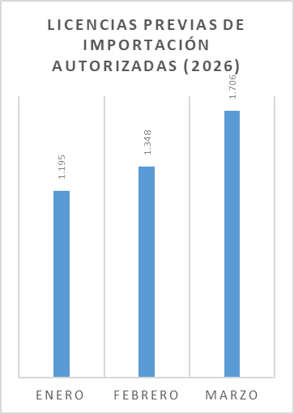
Acudir a los solicitudes de intervención realizadas por los organismos públicos y ciudadania, así tambien cubrir programas de control del mercado en diferentes puntos del país. | 120 | Sector Comercial Formal, Consumidores | 20% | 11 |  | 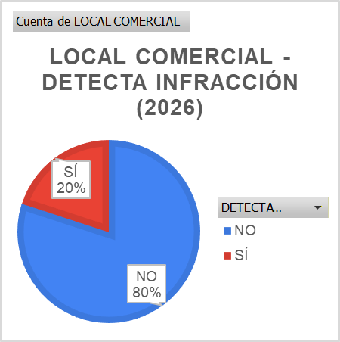
Evaluación y re-educación de la cadena de comercialización de productos regulados en el mercado. | 242 | Sector Comercial Formal, Consumidores | 27% | 15 |  | 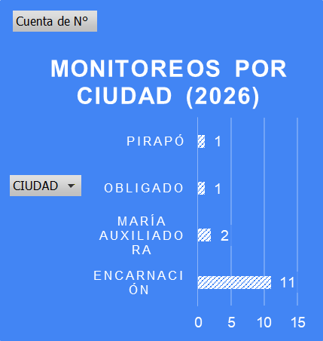
Trámites electrónicos realizados por medio del Sistema VUE/MIC. Cantidad de operaciones brindadas a empresas/personas/instituciones que realizan gestiones a través de la Ventanilla Única de Exportación. | Facilitación de Comercio, trámites y servicios a través de la Plataforma MIC. | 750,000 | Entidades públicas y/o privadas con personería física o jurídica | 87.30 | 654,785 | Evidencia obtenida del Sistema VUE www.vue.org.py
Registro de Prestadores de Servicios (REPSE) | Formalización del Comercio de Servicios | 620 prestadores de servicios formalizados | Personas físicas y jurídicas prestadoras de servicios | 112.42% | 302 nuevos registros 395 registros renovados | https://outlook.office.com/host/377c982d-9686-450e-9a7c-22aeaf1bc162/7211f19f-262a-42eb-a02e-289956491741
Capacitaciones en Comercio de Servicios y REPSE | Promoción y difusión de la importancia del Comercio de Servicios en Paraguay. | 100 personas capacitadas | Prestadores de servicios de diversos sectores del Comercio de Servicios y ciudadanía en general. | 108.00% | 108 personas capacitadas | https://outlook.office.com/host/377c982d-9686-450e-9a7c-22aeaf1bc162/7211f19f-262a-42eb-a02e-289956491741
Apoyo y fortalecimiento de los sectores de Servicios | Contribuir a la mejora de la competitividad y productividad de los prestadores de servicios, a través de diversos programas y políticas, con especial énfasis en aprovechar eventos de alto impacto, entre otros, como plataformas para visibilizar y dinamizar el ecosistema de servicios, generando oportunidades de empleo, inversión y proyección internacional para los actores del sector. | 3 gestiones y acciones realizadas | Personas físicas y jurídicas prestadoras de servicios, MIPYMES del sector servicios, emprendedores y nuevos actores del ecosistema de servicios, gremios, asociaciones y cámaras del sector servicios, Gobiernos locales y entidades públicas. | 166.67% | 5 gestiones y acciones realizadas | https://outlook.office.com/host/377c982d-9686-450e-9a7c-22aeaf1bc162/7211f19f-262a-42eb-a02e-289956491741
Coordinación del Comité Ejecutivo del Foro Nacional de Servicios | Coordinar acciones y sugerir recomendaciones a las autoridades nacionales competentes, sobre la regulación nacional en comercio de servicios, a fin de contribuir al desarrollo de una política nacional en materia de comercio de servicios. | 4 reuniones | Entidades gubernamentales, gremios empresariales, gremios profesionales, Academia y sociedad civil, vinculados al Comercio de Servicios. Sectores de servicios de acuerdo a la Lista de Clasificación Sectorial de Servicios de la OMC (W120). | 75.00% | 3 reuniones | https://outlook.office.com/host/377c982d-9686-450e-9a7c-22aeaf1bc162/7211f19f-262a-42eb-a02e-289956491741
Negociaciones Comerciales Internacionales en Servicios | Mejor acceso a los mercados para los proveedores de servicios del Paraguay | 39 reuniones de negociaciones | Personas físicas y jurídicas prestadoras de servicios | 97% | Negociaciones del Acuerdo de Asociación Económica entre el MERCOSUR y Canadá: Se avanzó en la reapertura de temas previamente negociados, incluyendo el Capítulo de Servicios. Asimismo, se iniciaron negociaciones en los Capítulos de Comercio Electrónico, Servicios Financieros y Entrada Temporal de Personas. A la fecha, todos los capítulos se encuentran en etapa de intercambio de posturas entre las Partes. Negociaciones del Acuerdo de Asociación Económica entre el MERCOSUR y Emiratos Árabes Unidos: Se logró el cierre de los Capítulos de Comercio de Servicios y Comercio Electrónico, así como del Anexo de Compromisos Específicos de los Sectores de Servicios (oferta comercial de servicios). Asimismo, las negociaciones continúan en otros capítulos del Acuerdo, que se encuentran en etapa avanzada de negociación, con miras a su cierre. Negociaciones del Acuerdo de Asociación Económica entre el MERCOSUR y EFTA: Se concluyeron exitosamente las negociaciones del Acuerdo de Asociación Económica, culminando con su suscripción. Subgrupo de Trabajo N.º 17 – Servicios: Se realizó el seguimiento de los temas priorizados, en particular aquellos vinculados a los sectores audiovisual y BPO, mediante consultas y coordinación de reuniones con el sector privado, así como con la Dirección de Integración Económica del Ministerio de Relaciones Exteriores. | https://micpy-my.sharepoint.com/:f:/g/personal/cdinatale_mic_gov_py/IgB4wcjNvhj0ToQU22ZgvWOvAf8_3zt4srw3nV3Buh4nUAI?e=wYjKGn
Certificados de Producto y Empleo Nacional | Acceso margen de preferencia del 40% en Licitaciones Publicas Nacionales | 21,728 | Todas las empresas nacionales registradas en el RIEL y en REPSE | 12% | 2,565 | INFORME DE AVANCE DE METAS MENSUAL
Constancia de aprobación del Plan de la Industria Nacional (PIN) del sector siderúrgico | Emisión de las constancias de aprobación del Plan de la Industria Nacional (PIN) del sector siderúrgico, que se constituye en un requisito para obtener la licencia previa de importación y exportación de productos siderúrgicos. | 100 | Empresas de Productos Siderúrgico. | 34% | 34 | https://micpy-my.sharepoint.com/:b:/g/personal/bianca_balbuena_mic_gov_py/IQAtz9DsCfPLTL-OEGZlgS_TAYhmUmpqPp9shfO9O8-zaF0?e=6cf6Ng
Constancias de Registro Industrial en Linea RIEL | Registro de Nuevas Industrias , para acceder a beneficios del MIC | 200 | Todos los establecimientos industriales del pais | 17% | 33 | AVANCES RIEL - DETALLE 2026.xlsx
Solicitudes de Importacion de Materias Primas Dto. 11771/00 | Arancel aduanero cero para importaciones de Materias Primas e insumos según Dcrto 11771/00 | 6,966 | Todos los establecimientos industriales del pais registrados en el RIEL | 26% | 1,811 | Materia prima – estadísticas – .::MIC::.
Solicitud de Importacion de Materias Primas Politica Automotriz Ley 4838 | Aranceles preferenciales para ensambladoras de vehiculos conforme a la LEY 4838 | 437 | Todos los establecimientos industriales del pais registrados en el RIEL | * | NO SE CUENTA CON REPORTES DEL 1ER TRIMESTRE 2026
Aprobacion de proyectos de inversion de la Ley de Inversiones (ex 60/90) | Incentivos fiscales para proyectos de inversion | 121 | Todos los inversionistas nacionales y extranjeros que deseen invertir en el Paraguay | 51% | 62 | Estadísticas 60/90 – .::MIC::.
SUACE | Apertura de nuevas empresas jurídicas | 7,744 | Potenciales empresarios, profesionales, otros | 29% | 2,239 | 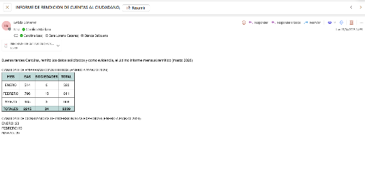
 | EMISIÓN DE CONSTANCIA DEL INVERSIONISTA EXTRANJERO | 254 | Potenciales inversionistas extranjeros | 28% | 71
Verificación, seguimiento y control a las industrias beneficiadas con los incentivos entregados(destino y uso) | Monto de Exportaciones bajo el Régimen de Maquila (En millones de US$) | 1360 | Alcance Nacional | 27% | 371 | ESTADISTICAS MAQUILA – .::MIC::.
Fortalecer Sectores económicos (industriales, comercios y de servicios) que apunten a diversificar la oferta exportable. | Empresas industriales beneficiadas con los incentivos, verificadas. | 1994 | Alcance Nacional | 46% | 926 | EMPRESAS BENEFICIADAS 2026.xlsx
 | Monto de Inversiones bajo el Régimen de la Ley de Inversiones (ex 60/90) y Maquila (En millones de US$) | 664 | Alcance Nacional | 24% | 159 | 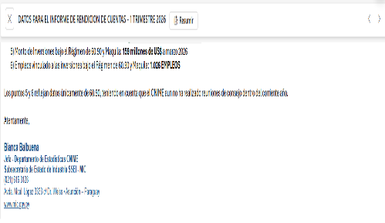 | *Acumulado a marzo 2026 Reflejan datos únicamente de la Ley de Inversiones (ex 60/90), teniendo en cuenta que el CNIME aun no ha realizado reuniones de consejo dentro del corriente año.
 | Empleos vinculado a las inversiones bajo el Régimen la Ley de Inversiones ( ex 60/90) y Maquila | 4420 | Alcance Nacional | 23% | 1026 | 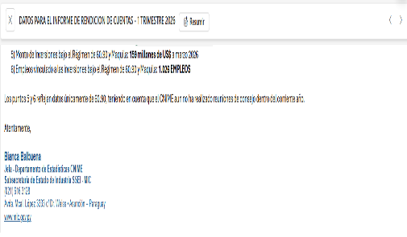 | *Acumulado a marzo 2026 Reflejan datos únicamente de la Ley de Inversiones (ex 60/90), teniendo en cuenta que el CNIME aun no ha realizado reuniones de consejo dentro del corriente año.
Fortalecimiento y fomento de la cultura emprendedora en sus diversos niveles | Fomentar la cultura emprendedora y la creación de nuevos negocios | 1 (Un) Registro Nacional de Emprendedores (RENAEM) implementado | Emprendedores en general | 100% | Resolución ministerial aprobada por la cual se reglamenta el Registro Nacional de Emprendedores (RENAEM) | Resolución N.°_0126_2026_INT_6406_Reglamentación_RENAEM y Certif INCUBAR_MIPYMES 2026.pdf
Vinculación de la tecnología e innovación con el sector productivo | Sensibilizar y potenciar la vinculación de la tecnología e innovación con el sector productivo | 4200 | Emprendedores y mipymes | 14% | Implementación del Programa Reinventa y Sensibilización a emprendedores | https://micpy.sharepoint.com/:b:/s/DINAEM-DireccinNacionaldeEmprendedurismo/IQAEttlIQdiLRZuNEh2ELOGOAXMNdQ7_06yo_7exjh_OKeE?e=MZwroW
Fortalecimiento de la infraestructura y servicios de soporte para el ecosistema emprendedor | Fortalecer la infraestructura y servicios de soporte para el ecosistema emprendedor | Base de Datos y Certificación de Incubadoras y otras Instituciones de Soporte y Patrocinio (ISP) reglamentada | Instituciones de Soporte y Patrocinio (ISP) | 100% | Resolución ministerial aprobada de creación de la base de datos de Centros de Incubación y otras Instituciones de soporte y patrocinio, con su correspondiente certificado "INCUBAR" | Resolución N.°_0126_2026_INT_6406_Reglamentación_RENAEM y Certif INCUBAR_MIPYMES 2026.pdf
CEDULA MIPYMES: Es un documento oficial y gratuito que otorga el Vicemnisterio de MiPymes y certifica la categorización de una empresa como Micro, Pequeña o Mediana. Este documento habilita a las empresas a acceder a beneficios y programas de fomento y promoción, destinados a impulsar su desarrollo y competitividad. | La Ley 7444/2025 establece un marco regulatorio para promover y fomentar la creación, desarrollo y competitividad de las micro, pequeñas y medianas empresas (MIPYMES), que representan la mayoría del tejido empresarial del país y juegan un papel fundamental en la economía paraguaya. Además, son una importante fuente generadora de empleo y oportunidades laborales. Su objetivo es incorporarlas a la estructura formal productora de bienes y servicios, otorgándoles identidad jurídica. Gracias a la reciente modificación, las MIPYMES podrán acceder a mayores beneficios e incentivos que impulsarán su crecimiento y consolidación. | "Sensibilización para la Formalización de Emprendedores y Mipymes" (N° de emprendedores y mipymes sensibilizadas a traves de actividades misionales)= 96 "Eficiencia en la Atención al Cliente" (N° de consultas respondidas (via llamadas telefónicas, whatsapp, presencial) Gestión Depto. Formalización + Contact Center)= 520 "Gestión de Cédulas: Emisión y Renovación" (N° de cédulas emitidas y renovadas)= 14.477 TOTAL PROYECTADO: 15.093 | La población beneficiaria de la Cédula MIPYMES son las Micro, Pequeñas y Medianas Empresas (MIPYMES) que se encuentran registradas y categorizadas en Paraguay | 111% | "Sensibilización para la Formalización de Emprendedores y Mipymes" (N° de emprendedores y mipymes sensibilizadas a traves de actividades misionales)= 203 "Eficiencia en la Atención al Cliente" (N° de consultas respondidas (via llamadas telefónicas, whatsapp, presencial) Gestión Depto. Formalización + Contact Center)= 1.754 "Gestión de Cédulas: Emisión y Renovación" (N° de cédulas emitidas y renovadas)= 14.816 TOTAL LOGRADO: 16.773 | copiar link
Conformar Fondo de Garantías para reducir el riesgo de las entidades financieras en operaciones de financiamiento para MIPYMES - VM MiPYME | Conformar e implementar un Fondo de Garantías, a través de la habilitación del FONAMIPYME y la emisión del decreto correspondiente del Poder Ejecutivo, con el fin de reducir el riesgo asumido por las entidades financieras y facilitar el acceso al financiamiento de las MIPYMES. | 1 | Micro, pequeñas y medianas empresas del País, así como emprendedores y aliados clave. | 100% | El presidente Santiago Peña suscribió el Decreto Presidencial que constituye formalmente el Fondo Nacional para las Mipymes (FonaMipymes). Se trata de un instrumento para financiar programas del Viceministerio de Mipymes, ampliar la asistencia técnica a empresas registradas y desarrollar nuevas herramientas financieras en articulación con la AFD. | https://www.mic.gov.py/fonamipymes-una-herramienta-para-fortalecer-la-asistencia-tecnica-y-programas-del-sector/ https://www.mipymes.gov.py/fonamipymes/
Diseño de Políticas Públicas para mejorar la inclusión y educación financiera, acceso a financiamiento y permanencia en el ecosistema financiero para las MIPYMES. | Diseñar e impulsar políticas públicas orientadas a mejorar la inclusión y educación financiera de las MIPYMES, fortalecer su acceso al financiamiento y promover su permanencia sostenible dentro del ecosistema financiero formal. |  | Micro, pequeñas y medianas empresas del País, así como emprendedores y aliados clave. | 25% | Empresas beneficiarias del PCM 2025 que inician la ejecución de sus planes de negocio. | https://www.instagram.com/p/DTbIWpBAWwr/
Centros de Desarrollo Empresarial - SBDC N2 | Fortalecer las capacidades empresariales de las Mipymes y emprendedores con servicios de capacitación, asistencia técnica y vinculaciones brindados a través de los Centros de Desarrollo Empresarial del MIC | 3 | Mipymes y emprendedores | 0% | 0
Asesoría brindadas |  | 1,320 | Mipymes y emprendedores | 25% | 336 | https://micpy.sharepoint.com/:x:/s/PRUEBA1438/IQAgAV9SZk2ER6ooY-xLKbQVAYR8KlpLLLdyA0AeS8B3muc?e=RFsTl2
Horas de Asesoramiento |  | 14,976 | Mipymes y emprendedores | 10% | 1,451
Eventos de capacitación |  | 120 | Mipymes y emprendedores | 30% | 35
...
1.2-PRESENTACIÓN DE LOS MIEMBROS DEL COMITÉ DE RENDICIÓN DE CUENTAS AL CIUDADANO (CRCC) 1.2-Mburuvichakuéra Tembiapo Jehechaukarã Tetãyguárape Atypegua Kuaaukapy (TJTA).
Empresas creadas |  | 78 | Mipymes y emprendedores | 87% | 68
Empresas formalizadas |  | 132 | Mipymes y emprendedores | 115% | 152
Incremento de ventas |  | 7,800,000,000 | Mipymes y emprendedores | 8% | 635,198,000
Inyección de capital |  | 7,020,000,000 | Mipymes y emprendedores | 51% | 3,593,500,000
Creación de empleo |  | 312 | Mipymes y emprendedores | 54% | 168
Desarrollar proyectos que contemplen plan de capacitación y capital semilla a través de alianzas estratégicas con el sector privado. | Gestionar Alianzas Estratégicas (Promoción de la iniciativa privada Art. 17 Ley, art. 14 y 15 Dto.) | 2 | Micro, pequeñas y medianas empresas del País, que representan más del 97% del tejido empresarial. | 0% | 0 | https://micpy.sharepoint.com/:w:/s/PRUEBA1438/IQD9Z1fLGIT3TKEkx98asKKuAWF8P68xblCR4sr3SEjbn7s?e=fDScWZ
Mipymes y emprendedores sensibilizados en acceso y comercialización en mercados nacionales e internacionales | Informar y sensibilizar a MIPYMES y emprendedores para fortalecer capacidades de formalización y estandarización, facilitando su acceso a canales formales (base de proveedores MIC) y oportunidades vinculadas al Programa de Hambre Cero. | Sensibilizar a 300 MIPYMES y emprendedores a través de acciones informativas sobre acceso a mercados nacionales, fortaleciendo nociones clave de formalización, estandarización y preparación comercial para vincularse a canales formales y oportunidades del programa Hambre Cero. | MIPYMES y emprendedores (incluidos comités, cooperativas y productores) que buscan acceder a mercados formales, recibiendo orientación sobre formalización, estandarización y requisitos para comercializar e integrarse a circuitos de compra/venta y programas de Hambre Cero. | 17% | 52 | https://micpy.sharepoint.com/:f:/s/dgii/IgCza6Thys5GTK8HJtV-Ezb6AUwUpa-Z2oKT2VtnbSD_rvI?e=z8dPvv
Mipymes y emprendedores con asesoramiento o análisis técnico especializado para el acceso a mercados nacionales e internacionales | Brindar asesoramiento especializado y articulación efectiva a MIPYMES y emprendedores para facilitar su acceso a mercados nacionales (retail, tiendas de conveniencia, encadenamientos y circuitos comerciales) e internacionales (preparación exportadora, identificación de mercados, requisitos y participación en ferias y herramientas logísticas), complementando con acciones habilitantes como formalización, requisitos regulatorios, propuesta de valor, financiamiento, alianzas productivas (maquila/capacidad ociosa) y canales digitales de comercialización. | Asesoramiento especializado a 150 MIPYMES para acceso a mercados nacionales e internacionales; vincular a canales nacionales (retail/conveniencia/circuitos); acompañar preparación exportadora e ingreso a ferias; y fortalecer condiciones habilitantes (formalización, requisitos sectoriales, escalamiento productivo y financiamiento). | MIPYMES y emprendedores que buscan acceder a mercados nacionales (retail, distribución y/o conveniencia) y/o iniciar procesos de internacionalización (oferta exportable y ferias), mediante la apertura de mercados con articulación de contactos y preparación de la oferta comercial; el fortalecimiento para vender formalmente (formalización y requisitos); y la asesoría especializada para exportación y participación en ferias (logística, aduanas, etiquetado y pautas comerciales). | 17% | 26 | https://micpy.sharepoint.com/:f:/s/dgii/IgCza6Thys5GTK8HJtV-Ezb6AUwUpa-Z2oKT2VtnbSD_rvI?e=z8dPvv
Portal de Servicios e Informaciones para MIPYMES | Portal web de promoción y difusión de servicios y oportunidades enfocadas a las mipymes y generadas desde el MIC y entidades aliadas. | 100% Actualización y funcionamiento del Portal de Mipymes | MIPYMES y emprendedores en general Agentes de políticas públicas Investigadores | 100% | 100 | https://www.mipymes.gov.py
Negociaciones internacionales de aspecto tecnicos para las mipymes | Coordinar y sustentar posiciones técnicas en negociaciones internacionales para incorporar y fortalecer el enfoque MIPYMES en acuerdos y procesos del MERCOSUR, facilitando su aprovechamiento comercial. | Coordinar instancias técnicas de negociación (bilaterales e intra‑MERCOSUR), definir y sustentar posiciones nacionales sobre capítulos/temas MIPYMES, e implementar acciones de difusión/implementación de acuerdos y agenda regional para facilitar el aprovechamiento comercial por parte de las MIPYMES. | MIPYMES exportadoras o con potencial exportador (incluidas empresas lideradas por mujeres) y equipos técnicos de instituciones públicas vinculadas a la negociación e implementación de acuerdos comerciales. | 30% | Se realizaron tres (3) reuniones de negociación/coordinación técnica internacional 1- Una (1) reunión bilateral Chile–Paraguay para acordar la ejecución de la primera actividad del Plan de Implementación 2026 del AEC. 2- Una (1) reunión interinstitucional preparatoria del GADMIPYMES MERCOSUR (PPT Paraguay 2026) para avanzar en agenda, propuesta de resolución y su circulación vía Cancillería. 3- Una (1) reunión intra‑MERCOSUR sobre el Capítulo MIPYMES MERCOSUR–Canadá para sustentar técnicamente la posición nacional y fijar próximos pasos y plazos de presentación ante el bloque. | https://micpy.sharepoint.com/:f:/s/dgii/IgCza6Thys5GTK8HJtV-Ezb6AUwUpa-Z2oKT2VtnbSD_rvI?e=z8dPvv
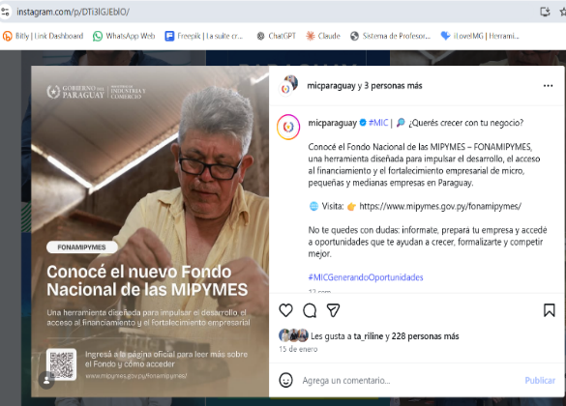 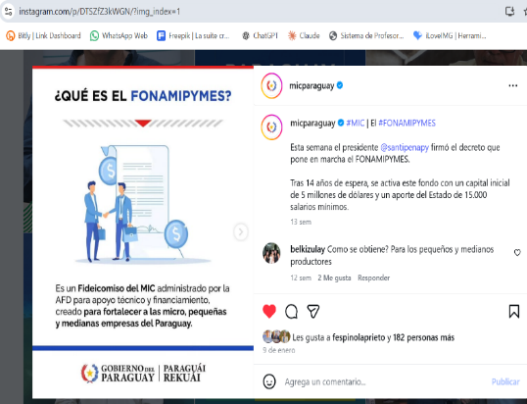 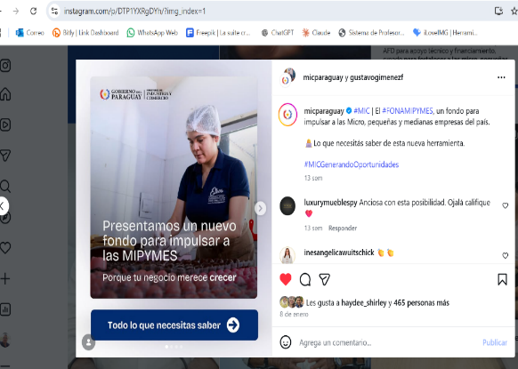 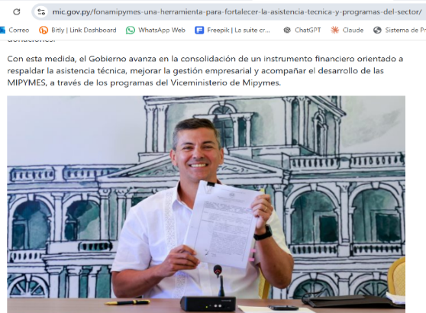 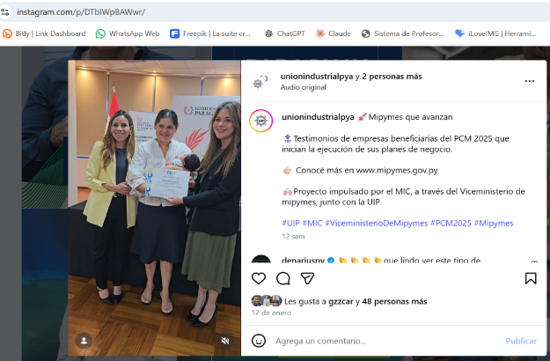 (Puede complementar información aquí y apoyarse en gráficos ilustrativos) (Ko'ápe ikatu emoĩve marandu ha eiporu ta'ãnga emyesakãve hag̃ua )
Habilitaciones otorgadas a locales | Dar seguridad al ciudadano de los locales y productos comercializados. | 300 | Sector Comercial Formal, Consumidores Finales | 10% | 30 | Habilitaciones de Estaciones de Servicios para comercialización de combustibles líquidos, GLP y habilitacion de Plantas Productoras de biocombustibles y Sistema Conductivo de Carga para Vehiculos Electricos.
Registros de empresas Importadoras | Lograr una mayor formalidad en el sector comercial paraguayo que cuente con regulación de productos. | 100 | Sector Comercial Formal, Consumidores Finales | 31% | 31 | Registro de empresas importadoras de lubricantes
Registros de productos lubricantes | Garantizar la calidad de los productos lubricantes comercializados de acuerdo a las legislaciones vigentes | 1500 | Sector Comercial Formal, Consumidores Finales | 28% | 419 | Registro de productos lubricantes
Licencias previas de Importación | Tener un mayor control sobre la calidad y legitimidad de los productos ingresados al país. | 4000 | Sector Comercial Formal, Consumidores Finales | 34% | 1368 | Licencias previas de Importación (via sistema VUI)
Licencias previas de Exportación | Tener un mayor control sobre los productos exportados del país. | 12 | Sector Productor | 42% | 5 | Licencias Previas de Exportacion (Ethanol)
Verificacones y/o Fiscalizaciones realizadas por la Dirección General de Combustibles | Controlar el cumplimiento de los requisitos de seguridad, calidad y legalidad de los productos a disposición de los consumidores en los productos regulados por el MIC | 700 | Sector Comercial Formal, Consumidores | 4% | 28 | Verificaciones y/o Fiscalización de estaciones de servicios que comercializan combustibles líquidos, lubricantes, GLP y biocombustibles
Negociaciones Comerciales Internacionales en Gas Natural Vehicular (GNV), artefactos gasodomesticos (GLP y GNC) y Reguladores de baja presion (GLP) | Homologacion de Reglamentos Tècnicos con los paises miembros del MERCOSUR para la standarizacion de Valvulas, Cilindros artefactos y reguladores de GNV y/o GLP. | reglamentaciones unificadas en el bloque con base firme en normas tecnicas de seguridad y calidad internacionales. | Ciudadanos de los paises miembros del MERCOSUR | Según Negociaciones: MERCOSUR a) GNV cilindros: en consulta pública b) Artefactos: en consulta pública c) GNV esquema unico de control: 90% d) Reguladores de GLP de baja presión: 80% | Concenso de los 4 paises en la prosecucion de la elaboracion conjunta de los Reglamentos Tecnicos Mercosur | Última acta Mercosur
3.5 Contrataciones realizadas. 3.5 Tembijoguapyrã Jejapopyre
ID Mba'ékuaarã | Objeto. Mba'e / Pururepy | Fecha de Contrato. Ñe'ẽme'ẽ Arange. | Valor del Contrato. Ñe'ẽme'ẽ Repykue | Proveedor Adjudicado. Mba'erepyme'ẽhára Ojeiporavova'ekue | Estado (Ejecución - Finiquitado). Oĩháicha (Ojejapo - oñemohu'ãma) | Enlace DNCP. DNCP Joajuha.
480189 | Mantenimiento y Reparaciones Menores de Edificios | Sin contrato | Proceso de Evaluación | Proceso de Evaluación | Proceso de Evaluación | https://www.contrataciones.gov.py/licitaciones/convocatoria/1f0f7b30-0b45-60a8-a5cb-a5c155f10e0c.html
...
1.2-PRESENTACIÓN DE LOS MIEMBROS DEL COMITÉ DE RENDICIÓN DE CUENTAS AL CIUDADANO (CRCC) 1.2-Mburuvichakuéra Tembiapo Jehechaukarã Tetãyguárape Atypegua Kuaaukapy (TJTA).
 | 849 | Otras Transf. Corrientes | 570,000,000 | 173,591,202 | 396,408,798 | https://drive.google.com/file/d/1b8P6k-E35LULlXZg4rdlwutSYyhxXdJ8/view?usp=sharing
 | 851 | Transferencias Corrientes al Sector Externo | 784,804,246 | 0 | 784,804,246 | https://drive.google.com/file/d/1b8P6k-E35LULlXZg4rdlwutSYyhxXdJ8/view?usp=sharing
 | 854 | Transf. a Represent. Diplomaticas y Consulares | 400,000,000 | 116,239,295 | 283,760,705 | https://drive.google.com/file/d/1b8P6k-E35LULlXZg4rdlwutSYyhxXdJ8/view?usp=sharing
 | 876 | Transf. Al Sector Privado Empresarial | 661,370,000 | 0 | 661,370,000 | https://drive.google.com/file/d/1b8P6k-E35LULlXZg4rdlwutSYyhxXdJ8/view?usp=sharing
 | 879 | Transf. De Capital al Sector Privado varias | 3,503,346,800 | 2,490,086,216 | 1,013,260,584 | https://drive.google.com/file/d/1b8P6k-E35LULlXZg4rdlwutSYyhxXdJ8/view?usp=sharing
 | 881 | Transf. De Capital al Sector Externo | 1,000,000,000 | 0 | 1,000,000,000 | https://drive.google.com/file/d/1b8P6k-E35LULlXZg4rdlwutSYyhxXdJ8/view?usp=sharing
900 |  | OTROS GASTOS | 305,000,000 | 106,197,371 | 198,802,629 | https://drive.google.com/file/d/1b8P6k-E35LULlXZg4rdlwutSYyhxXdJ8/view?usp=sharing
 | 910 | Pago de Impuestos, Tasas y Gastos Judiciales | 200,000,000 | 99,232,200 | 100,767,800 | https://drive.google.com/file/d/1b8P6k-E35LULlXZg4rdlwutSYyhxXdJ8/view?usp=sharing
 | 920 | Devolución de Impuestos y Otros Ingresos | 105,000,000 | 6,965,171 | 98,034,829 | https://drive.google.com/file/d/1b8P6k-E35LULlXZg4rdlwutSYyhxXdJ8/view?usp=sharing
 |  | Total: | 122,737,623,400 | 19,044,256,745 | 103,693,366,655 | https://drive.google.com/file/d/1b8P6k-E35LULlXZg4rdlwutSYyhxXdJ8/view?usp=sharing
Ejecución Presupuestaria del 01/01/2026 al 31/03/2026
Ejecutado. Ojeporúmava | 19044256745
Saldos. Viru hembýva | 103693366655
(Puede complementar información aquí y apoyarse en gráficos ilustrativos) (Ko'ápe ikatu emoĩve marandu ha eiporu ta'ãnga emyesakãve hag̃ua )

5- PARTICIPACIÓN CIUDADANA. 5- TETÃYGUÁRA JEROIKE
5.1. Canales de Participación Ciudadana existentes a la fecha. 5.1- TENDA TETÃYGUÁRA REMIANDU ÑEMOĜUAHĒRÃ KO'ÁG̃A MEVE OJEGUEREKÓVA
N° Ppy | Denominación. Téra. | Descripción. Mba'épa |  | Dependencia Responsable del Canal de Participación Temimoĩmby vore oĩva oñemog̃uahẽ hag̃ua tetãyguára remiandu. |  | Evidencia (Página Web, Buzón de SQR, Etc.). Techaukapy (Página Web, Buzón de SQR, Etc.)
1 | Red social | X (Twitter) |  | REDIEX |  | 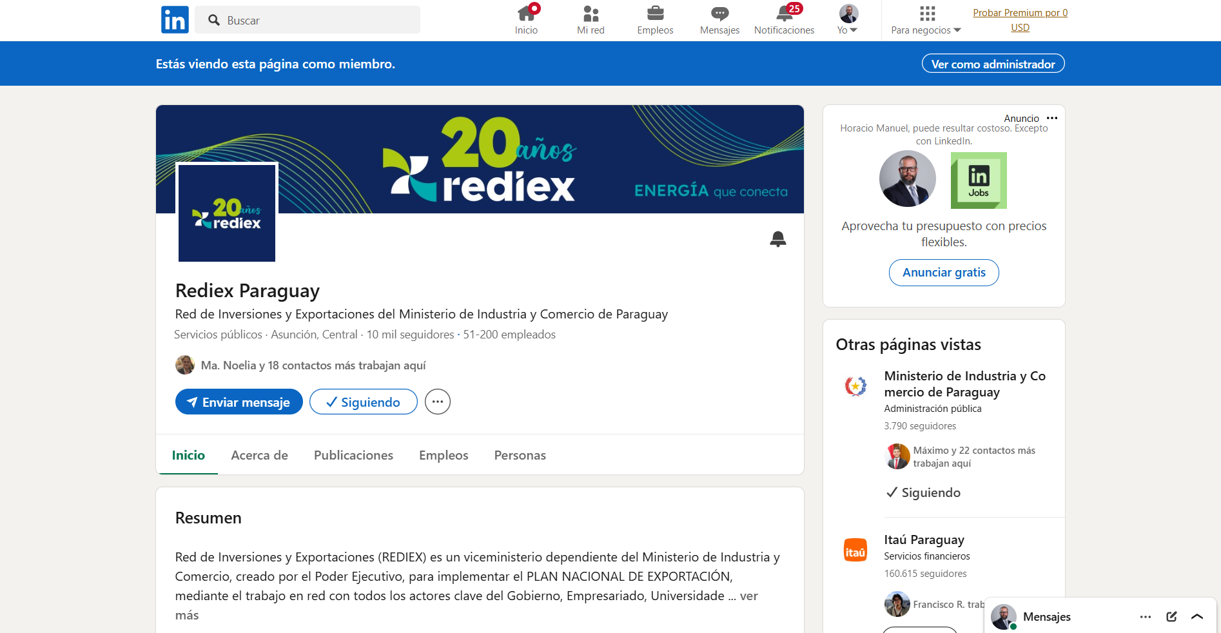 https://twitter.com/REDIEXParaguay
2 | Red social | LinkedIn |  | REDIEX |  | 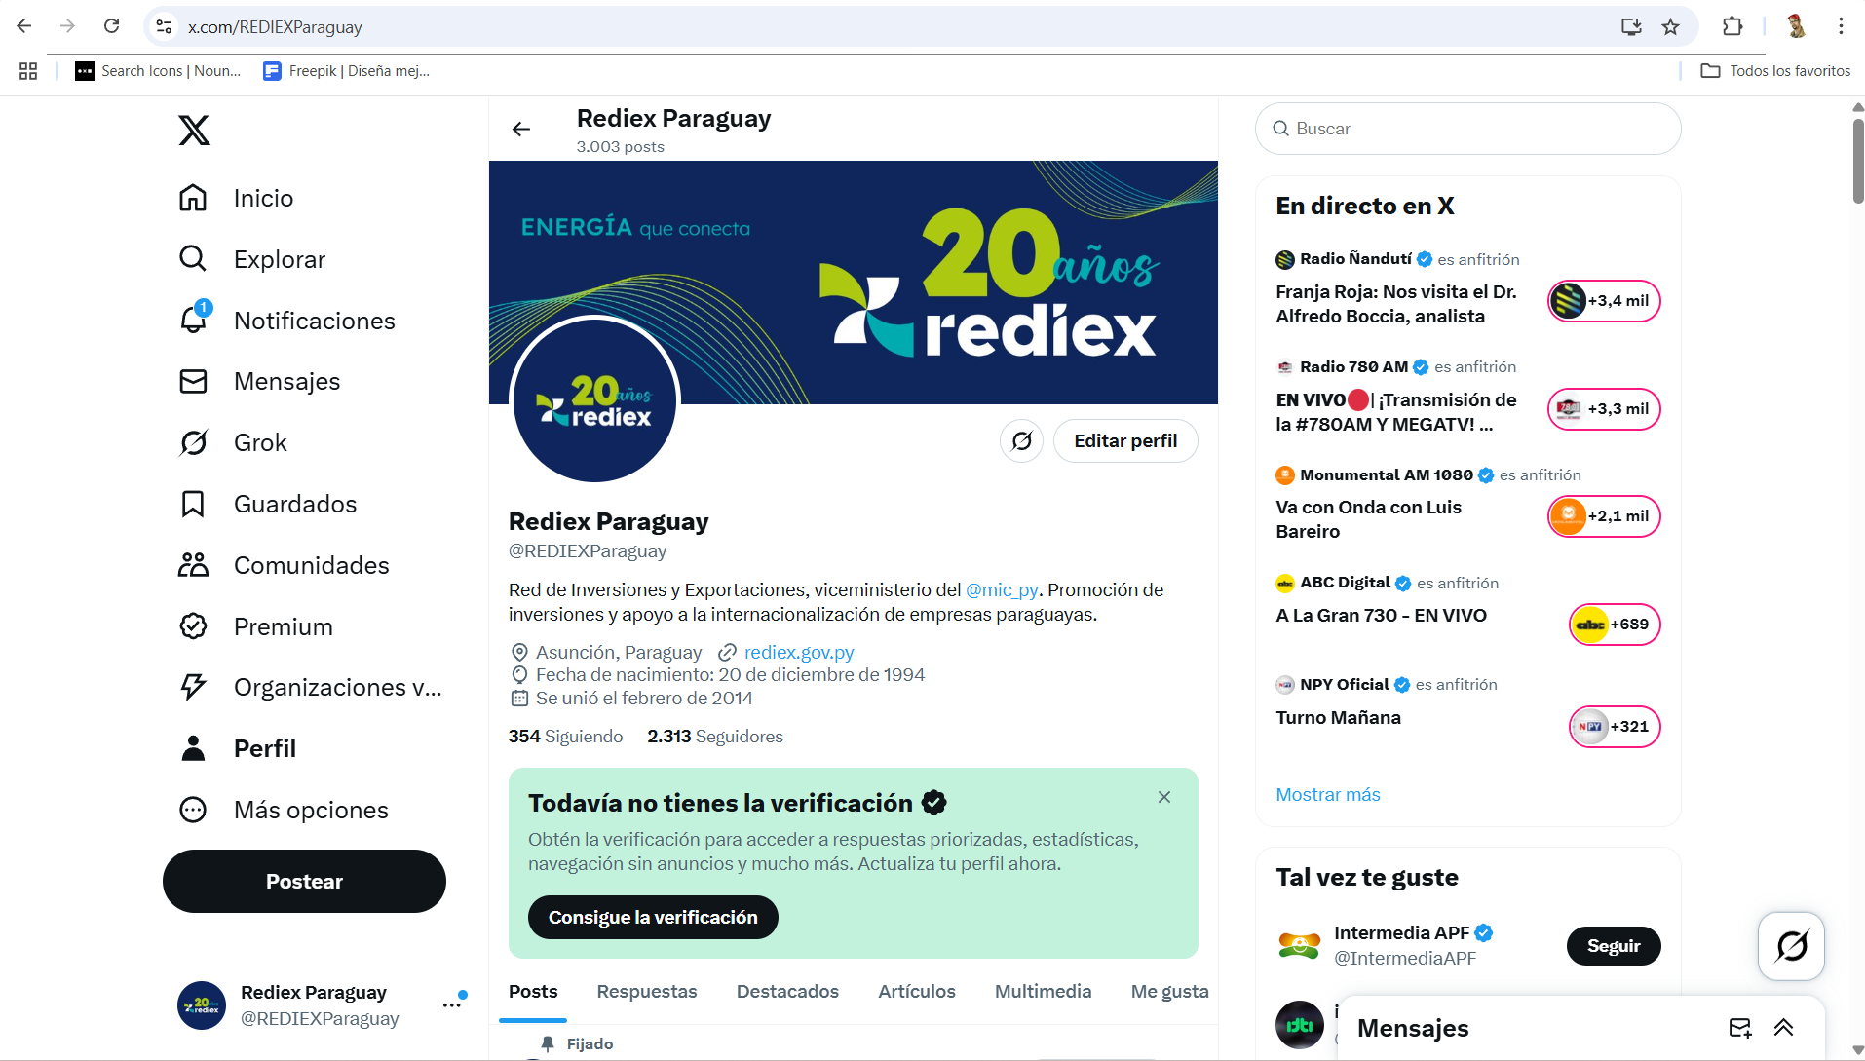 https://www.linkedin.com/company/rediexpy/
3 | Red social | Instagram |  | REDIEX |  | https://www.instagram.com/rediex_paraguay/
4 | Red social | Facebook |  | REDIEX |  | 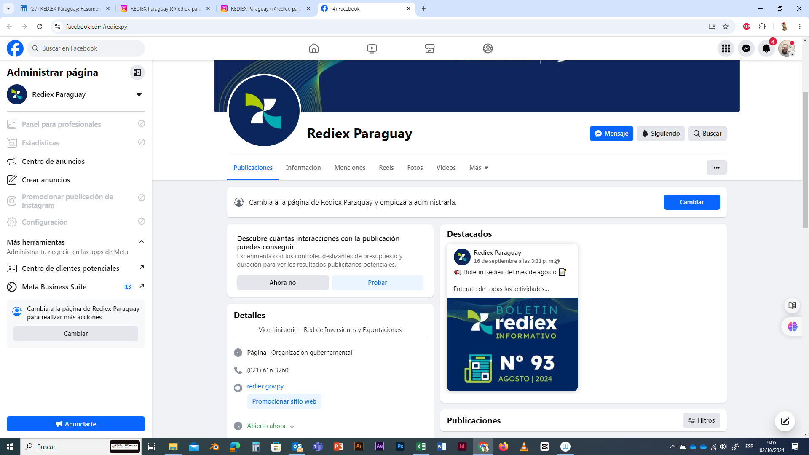 https://www.facebook.com/rediexpy
5 | Red social | YouTube |  | REDIEX |  | 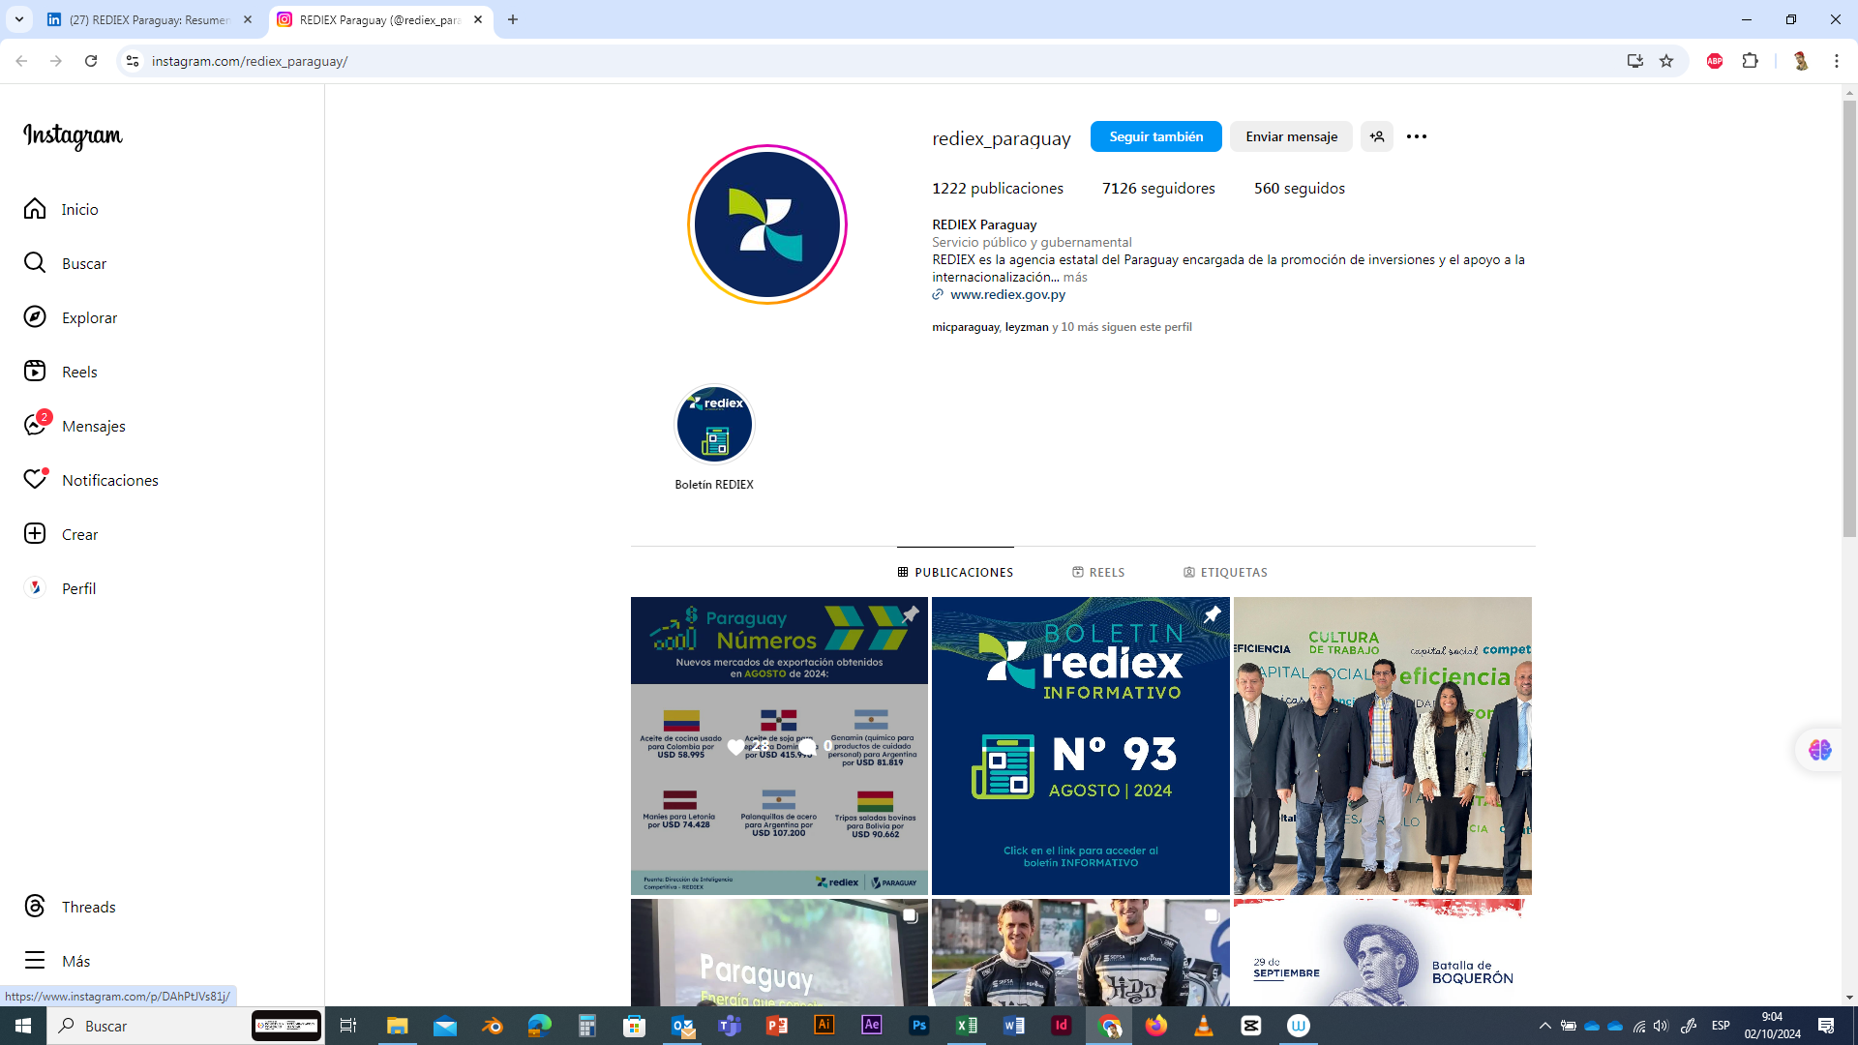 https://www.youtube.com/@rediex_paraguay
6 | Red social | LinkTree |  | REDIEX |  | 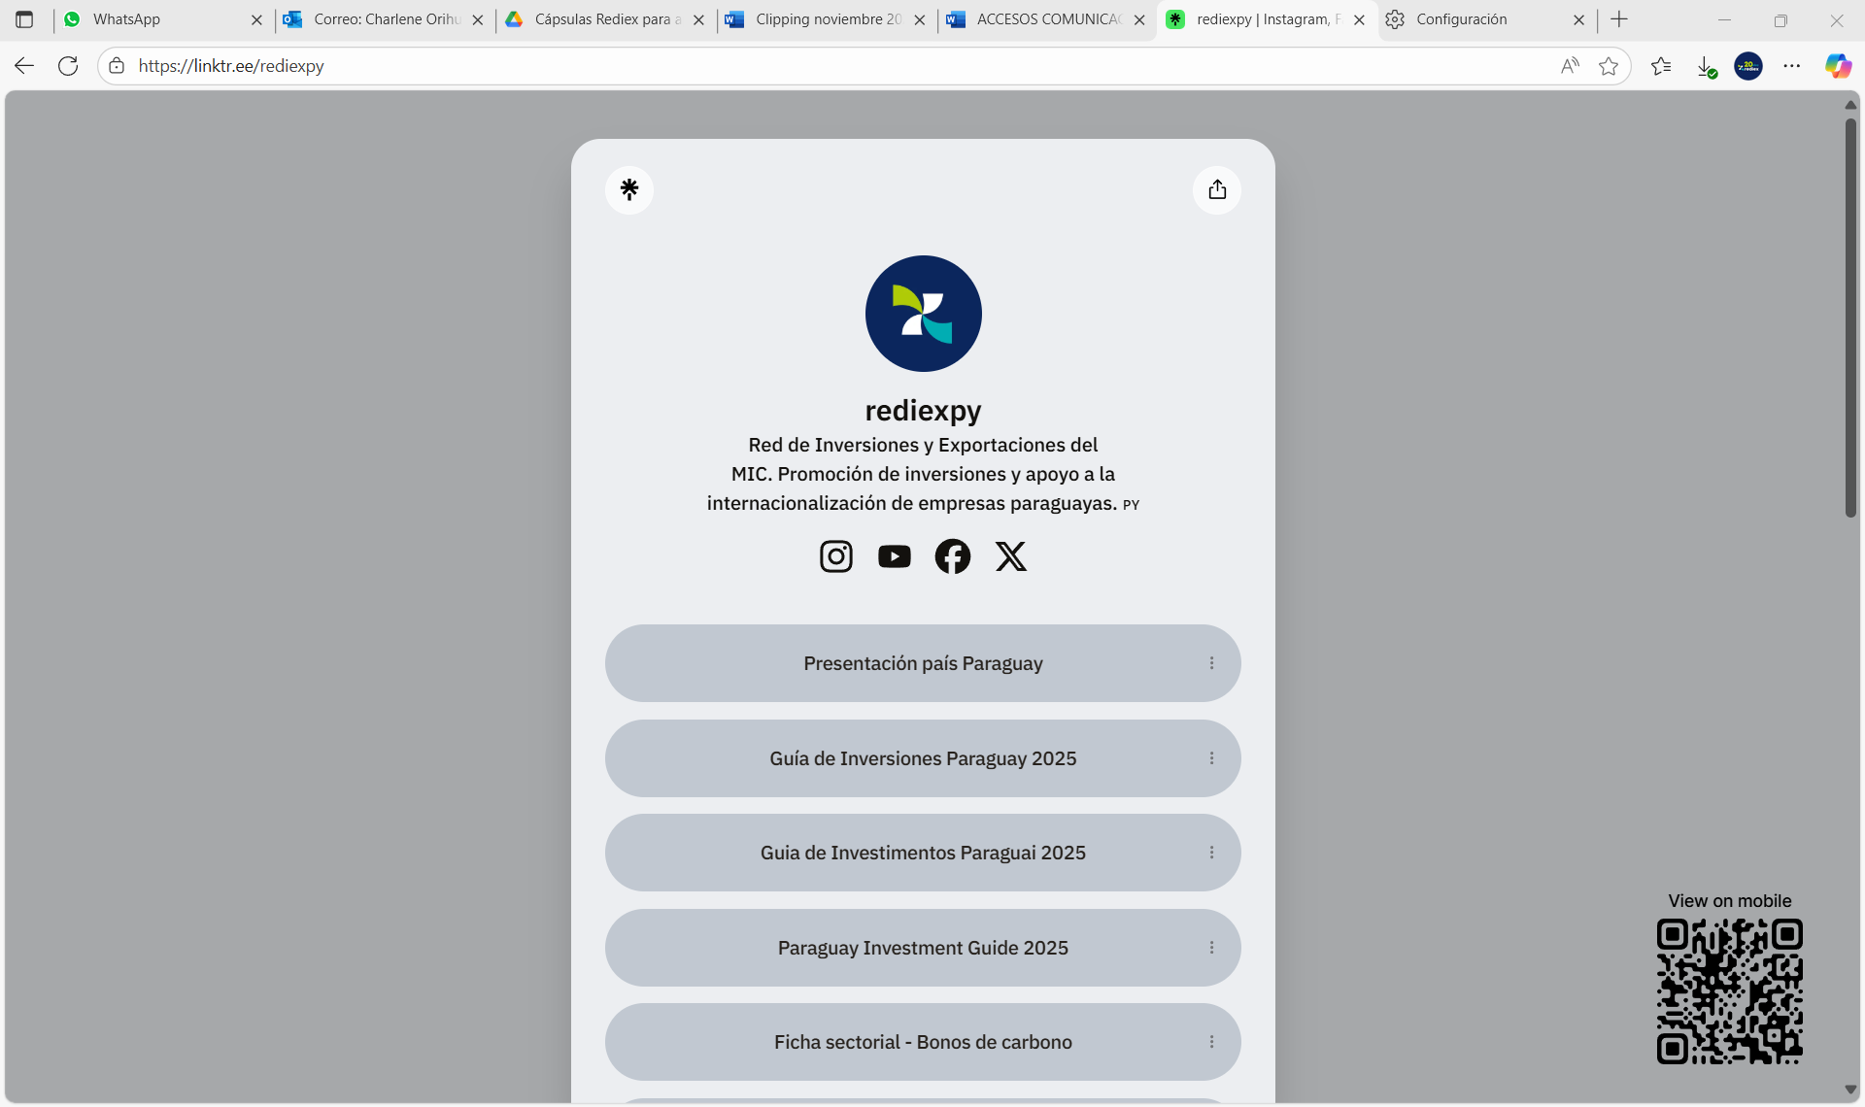 https://linktr.ee/rediexpy
7 | Página Web | Online |  | REDIEX |  | https://www.rediex.gov.py
8 | Red social | X (Twitter) |  | MARCA PAÍS PARAGUAY |  | 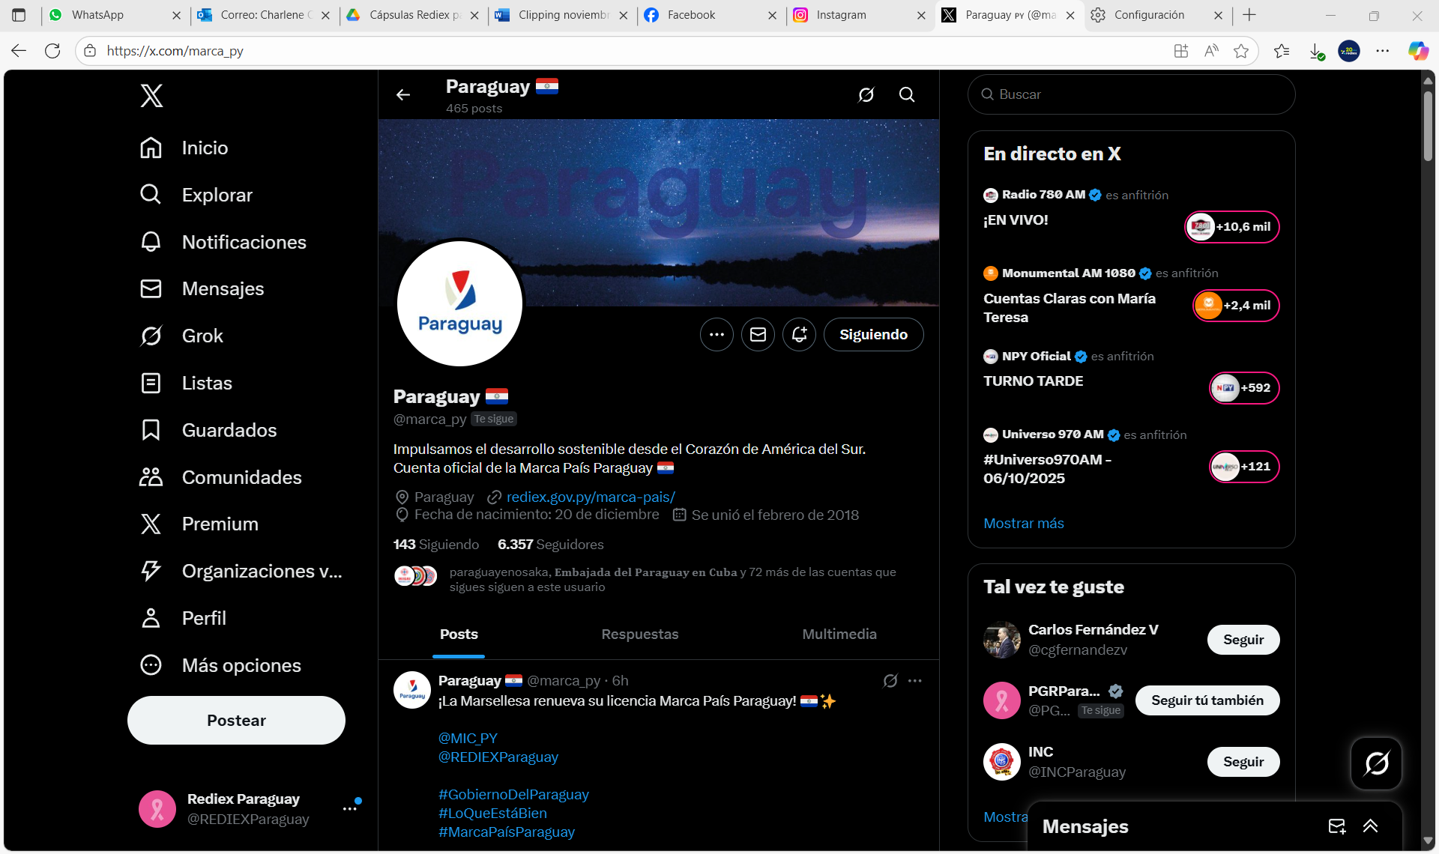 https://x.com/marca_py
9 | Red social | Instagram |  | MARCA PAÍS PARAGUAY |  | https://www.instagram.com/paraguay/
10 | Red social | Facebook |  | MARCA PAÍS PARAGUAY |  | 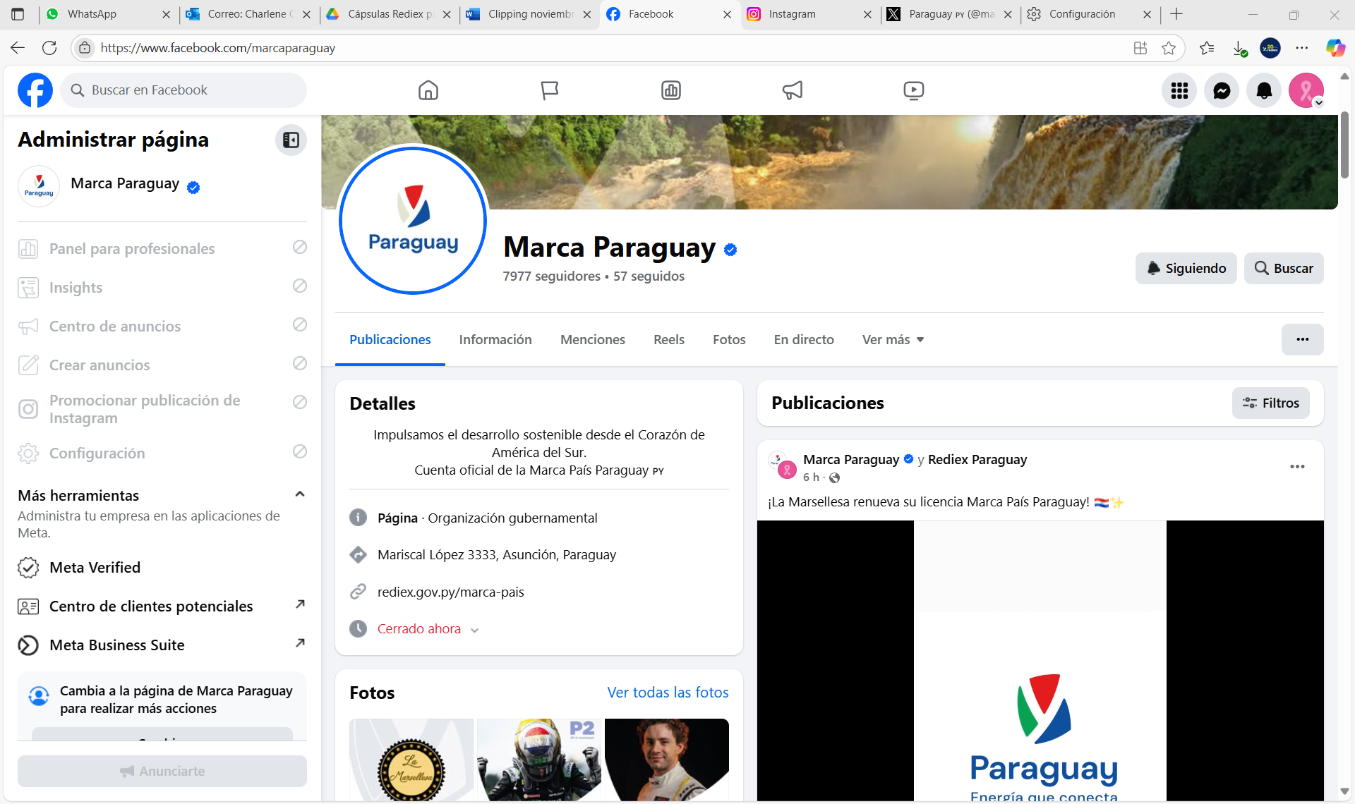 https://www.facebook.com/marcaparaguay
11 | Línea baja | 021 616 3600 |  | REDIEX
 | email para solicitudes de información | info@rediex.gov.py |  | REDIEX
12 | Página Web- Paraguay Export | Paraguay Export |  | REDIEX |  | 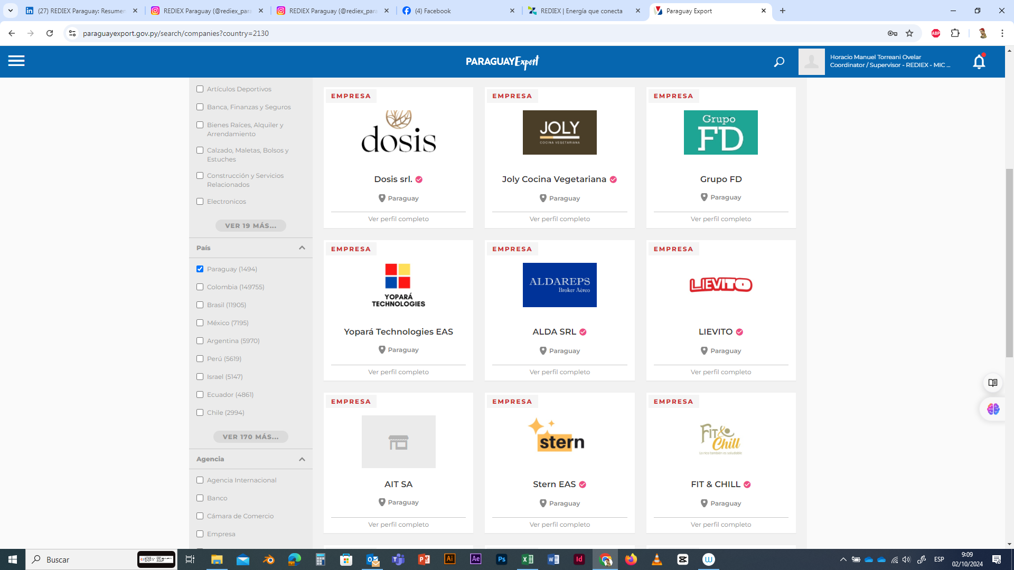 https://paraguayexport.gov.py/

5.1. Canales de Participación Ciudadana existentes a la fecha. 5.1- TENDA TETÃYGUÁRA REMIANDU ÑEMOĜUAHĒRÃ KO'ÁG̃A MEVE OJEGUEREKÓVA
N° Ppy | Denominación. Téra. | Descripción. Mba'épa |  | Dependencia Responsable del Canal de Participación Temimoĩmby vore oĩva oñemog̃uahẽ hag̃ua tetãyguára remiandu. |  | Evidencia (Página Web, Buzón de SQR, Etc.). Techaukapy (Página Web, Buzón de SQR, Etc.)
1 | Portal de Servicios MIPYMES | Portal web de promoción y difusión de servicios y oportunidades enfocadas a las mipymes y generadas desde el MIC y entidades aliadas. |  | DGI |  | https://www.mipymes.gov.py
2 | Portal de Servicios MIPYMES - Contactos Institucionales | Espacios de contacto vía correo electrónico institucional disponibles y otros datos, como canal de comunicación oficial de la ciudadanía con los servidores públicos. |  | DGI |  | https://www.mipymes.gov.py/contacto/
3 | Espacios Publicitarios | Espacios concedidos por medios de comunicación institucional y medios de prensa externos para visibilizar las acciones desarrolladas en el marco del acceso a mercados nacionales e internacionales para las MIPYMES. |  | DGI |  | https://micpy.sharepoint.com/:b:/s/dgii/IQALTCAzEhifTJTxLjamVhcYAbY41inEEt_Fk-vypayggSM?e=fGdVVp
4 | Plataforma de Capacitación a Distancia - Arandú Renda | Plataforma de Capacitación a Distancia «Arandú Renda» dirigido a MIPYMES y Emprendedores a fin de fortalecer sus capacidades empresariales a través de cursos y seminarios vistuales. |  | DGCGAT |  | https://campus.mitic.gov.py/login/index.php
5 | Redes Sociales Oficiales del MIC | Promoción y difusión de capacitaciones, actividades y casos de éxito, generadas para incentivar la utilización de los servicios gratuitos a través de los Centros de Desarrollo Empresarial del MIC, enfocados a las MIPYMES. |  | DGCGAT |  | https://www.facebook.com/share/p/18ZXTicmKK/ https://www.facebook.com/share/p/1BSohscG2v/ https://www.facebook.com/share/p/1RgXu3ZcmV/ https://www.facebook.com/share/p/17Cj1KkVxB/ https://www.facebook.com/share/p/1GPyShy6AD/
 | Línea baja/Dirección/Correo electrónico/Consultas/Denuncias | 021 616 3296/Ministerio de Industria y Comercio, 3er. Piso. Sede Central. Avda. Mcal López N° 3333 c/ Dr. Weiss, Asunción-Paraguay, anticorrupcion@mic.gov.py |  | Unidad de Transparencia y Anticorrupción - UTA
 | Denuncias Anticorrupción | Acceso al Portal Nacional de Denuncias Ciudadanas |  | Unidad de Transparencia y Anticorrupción (UTA) Ministerio de Industria y Comercio |  | 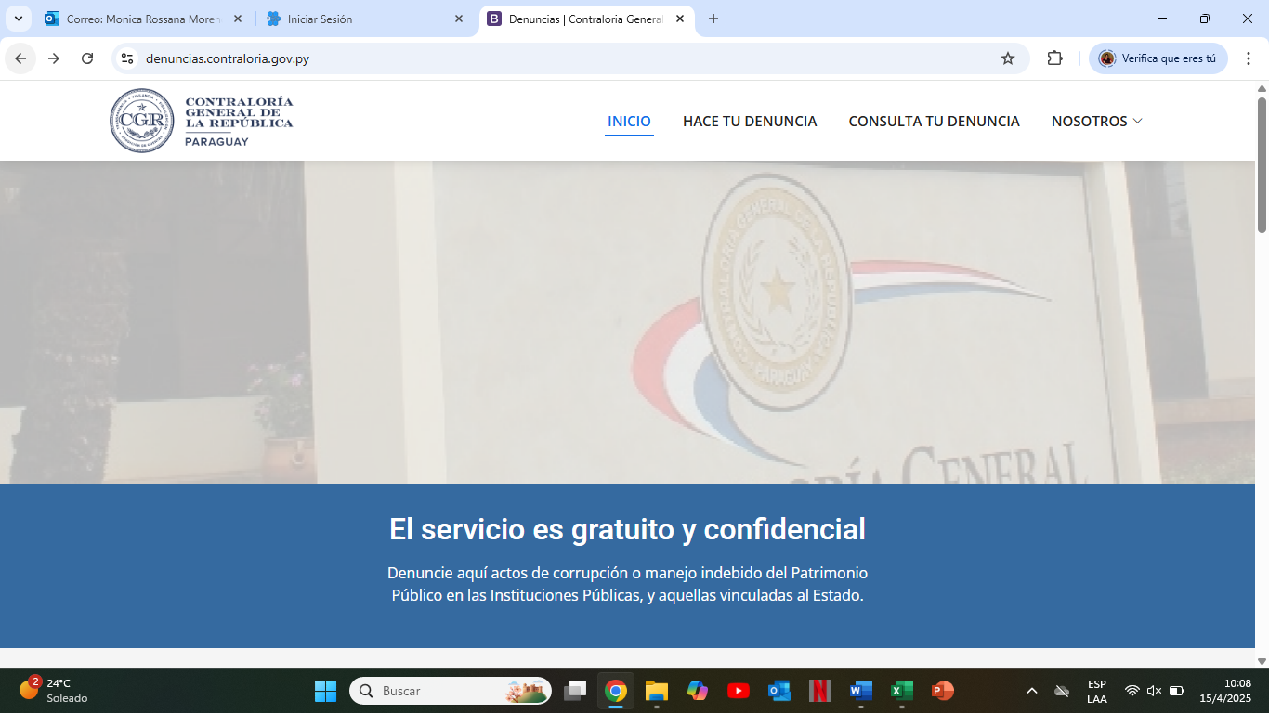
 | Denuncias Anticorrupción | Botón de acceso directo al Portal Nacional de Denuncias Ciudadanas desde la página de inicio del Ministerio de Industria y Comercio |  | Unidad de Transparencia y Anticorrupción (UTA) Ministerio de Industria y Comercio
 | Denuncias Anticorrupción | Botón de acceso directo al Portal Nacional de Denuncias Ciudadanas desde el apartado UTA - MIC |  | Unidad de Transparencia y Anticorrupción (UTA) Ministerio de Industria y Comercio |  | 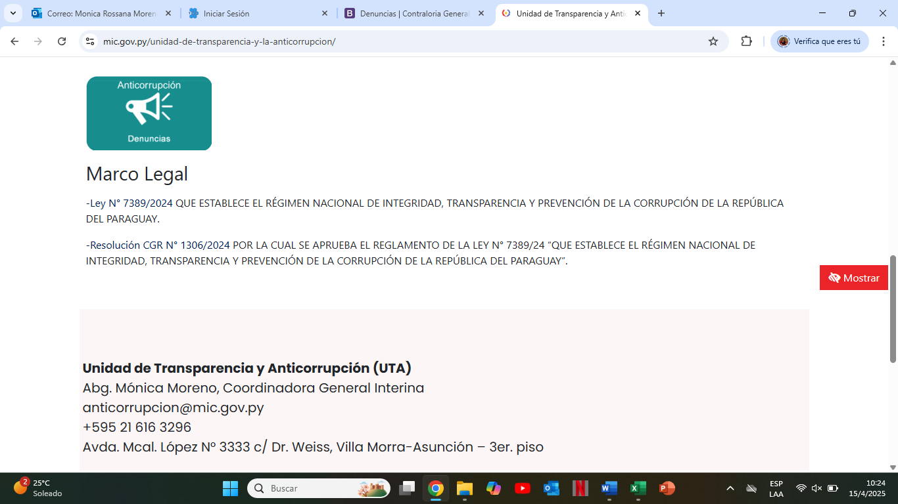
 | Encuesta de satisfacción al ciudadano | Botón de acceso directo a la Encuesta de satisfacción al ciudadano desde la página de inicio del Ministerio de Industria y Comercio. |  | Unidad de Transparencia y Anticorrupción (UTA) Ministerio de Industria y Comercio |  | https://www.mic.gov.py/
(Puede complementar información aquí y apoyarse en gráficos ilustrativos) (Ko'ápe ikatu emoĩve marandu ha eiporu ta'ãnga emyesakãve hag̃ua )
6- INDICADORES MISIONALES DE RENDICIÓN DE CUENTAS AL CIUDADANO. 6- TEMBIAPOTEE TECHAUKAPYRÃ TEMBIAPO JEHECHAUKARÃ TETÃYGUÁRAPE
6.1- Indicadores Misionales Identificados. 6.1- Tembiapotee Techaukapyrã Ojehechakuaáva.
Cantidad de indicadores. Techaukapyrã Papapy. |  | Descripción del Indicador misional. Tembiapotee Techaukapyrã Ñemyesakã |  | Enlace. Joajuha
27 empresas |  | 1.1.1.1 Implementación de subproyectos que brinden Servicios de Desarrollo Empresarial a las empresas paraguayas. |  | https://micpy-my.sharepoint.com/:f:/g/personal/lamia_cabrera_rediex_gov_py/IgCPB_ilc9yAQ63sxqp8iJ_BAXUfqB_5IsWWX6TFyRm88og?e=KVija5
9 subproyectos finalizados y pagados, que beneficiaron de manera directa a 27 empresas recibiendo apoyo economico para actividades de promocion de empresas y productos en el exterior y capacitacion de colaboradores en gestion de comercio exterior. Subproyectos finalizados y pagados: RX 171/2024 COPORDINI, RX 186/2025 BEEF PARAGUAY, RX 188/2025 POLLPAR SA, RX 187/2025 COOPERATIVA MULTIACTIVA NEULAND LTDA, RX 155/2023 INMAPAR SA, RX, RX 189/2025 INDUGRAPA SA, RX190/2025 VILLAFRANCA SA, RX 191/2025 CAPAMA, RX 193/2025 ECOTRADING SA |  | 1.1.1.2 Implementación de acciones para ampliar la canasta de exportación de empresas paraguayas. Incluye: * empresas con convenios finalizados y pagados * empresas que han recibido apoyo económico para misiones comerciales * empresas que han recibido capacitaciones y otros servicios financiados por el proyecto |  | https://micpy-my.sharepoint.com/:f:/g/personal/lamia_cabrera_rediex_gov_py/IgBBGiLZGal3TqcpMQM1wLbfAdcZO9bwE7DbkHVYd7RhRbU?e=e1sQCM
20 licencias nuevas entregadas en el periodo enero - marzo 2026 |  | 1.1.2.2 Otorgamiento de licencias de marca país |  | https://micpy-my.sharepoint.com/:f:/g/personal/lamia_cabrera_rediex_gov_py/IgA7WWGoedfUQIF3Gzmwt_plAVRa2diLX9HpEgjsFBHc3LE?e=iDFzeE
150 |  | 1.1.3.1 Asistencia a empresas exportadoras y potencialmente exportadoras a través de servicios de desarrollo empresarial |  | https://micpy-my.sharepoint.com/:f:/g/personal/lamia_cabrera_rediex_gov_py/IgCWKEJFl6qbQ4TUQkFNwEnxAX3H0Z1dINzeUIP-CK3zID0?e=Cs3sIJ
246 |  | 1.1.6.1 Asistencia a actores públicos y privados nacionales y extranjeros a través de la elaboración de informes de inteligencia competitiva. |  | https://micpy-my.sharepoint.com/:f:/g/personal/lamia_cabrera_rediex_gov_py/IgDn3gfY8uJjTY9_n5iQ2FbfASxtThOZTwT4SGZBw6z2W0k?e=4FNejO
...
https://www.mic.gov.py/gobierno-del-paraguay-oficializa-decreto-que-duplica-participacion-de-mipymes-en-hambre-cero/
https://www.mic.gov.py/impulsan-emprendimientos-juveniles-innovadores-y-digitales-con-apoyo-de-la-union-europea/
https://www.mic.gov.py/exportaciones-bajo-certificado-de-origen-superaron-los-usd-530-millones-en-enero/
https://www.mic.gov.py/decretos-de-industrias-convergentes-impulsaran-inversiones-y-transformaran-la-energia-en-desarrollo-industrial/
https://www.mic.gov.py/hult-prize-2026-mas-de-20-universidades-formaron-parte-de-la-sesion-informativa/
https://www.mic.gov.py/paraguay-apuesta-por-la-industrializacion-basada-en-el-conocimiento-con-apoyo-de-corea/
Diseñar e impulsar políticas públicas orientadas a mejorar la inclusión y educación financiera de las MIPYMES, fortalecer su acceso al financiamiento y promover su permanencia sostenible dentro del ecosistema financiero formal. |  |  | ¡Guerra a la usura y más oportunidades para nuestras Mipymes! En el marco del Día de la Mujer Paraguaya, anunciamos una agenda enfocada en oxigenar financieramente a los emprendedores. Trabajamos por una mayor inclusión con créditos justos, tecnología y en encadenar la fuerza de nuestras microempresas con las grandes industrias |  |  | https://www.instagram.com/p/DVQq6g6Eb_J/
Diseñar e impulsar políticas públicas orientadas a mejorar la inclusión y educación financiera de las MIPYMES, fortalecer su acceso al financiamiento y promover su permanencia sostenible dentro del ecosistema financiero formal. |  |  | Visitamos la planta de lácteos Tu Kokue EAS, para sus marcas Aguai y Jopói, en la ciudad de Itauguá. La Presidenta del CAH, Amanda León, y la Directora General de Financiación e Inversión para MIPYMES del MIC, Tania Riline, recorrieron las instalaciones, donde fueron recibidas por José Chávez, uno de los propietarios de la marca. Durante la visita, Chávez destacó que la empresa fue beneficiaria de una cámara fría por parte del MIC y de créditos otorgados por el CAH, herramientas que permitieron fortalecer y hacer crecer el emprendimiento. |  |  | https://www.instagram.com/p/DUtOunSDpGG/?img_index=1
Diseñar e impulsar políticas públicas orientadas a mejorar la inclusión y educación financiera de las MIPYMES, fortalecer su acceso al financiamiento y promover su permanencia sostenible dentro del ecosistema financiero formal. |  |  | Con el lanzamiento oficial del Decreto Nro. 5509/2026 por el cual se crea el “Grupo Impulsor de Economía Circular (GIEC)”, impulsamos a más de 25.000 recicladores, un sector clave y noble que transforma los desechos en valiosas materias primas. “La revolución industrial sin sostenibilidad no es nuestro objetivo. El desarrollo debe ser responsable.” |  |  | https://www.instagram.com/p/DWR-JnwEb6m/?img_index=1
 |  |  | El viceministro de Mipymes del Ministerio de Industria y Comercio (MIC), Gustavo Giménez, mantuvo una reunión con representantes de la Cámara de Alimentación Escolar del Paraguay, encabezado por presidente, Victor Mendoza Larroza, con el objetivo de avanzar en mecanismos que fortalezcan la participación de las Micro, pequeñas y medianas empresas (Mipymes) y de los productores de la agricultura familiar en la cadena de suministro del Programa Hambre Cero en las Escuelas. Durante el encuentro, una de las principales iniciativas analizadas fue la implementación del programa Adelanta, que permitirá a proveedores cobrar en un plazo menor a una semana las facturas emitidas a las empresas adjudicadas del programa alimentario. |  |  | https://www.instagram.com/p/DVzI68okfjm/?img_index=1
 |  |  | El ministro del MIC, Marco Riquelme, encabezó un espacio de diálogo con gremios empresariales y de Mipymes para presentar las líneas de acción institucionales orientadas a impulsar una revolución industrial con enfoque en este sector clave para la economía nacional. Estuvo acompañado por los viceministros de Industria, Comercio y de Mipymes, además de la Encargada de Despacho de REDIEX. Durante el encuentro se compartió una visión estratégica para acompañar su crecimiento, promoviendo: - acceso al financiamiento - formalización empresarial - innovación y digitalización - asociatividad y fortalecimiento productivo |  |  | https://www.instagram.com/p/DVzUSfaEat5/?img_index=1
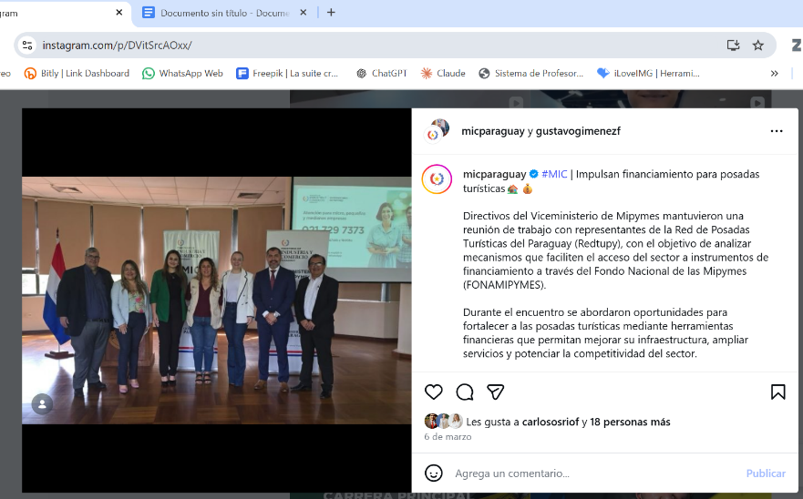 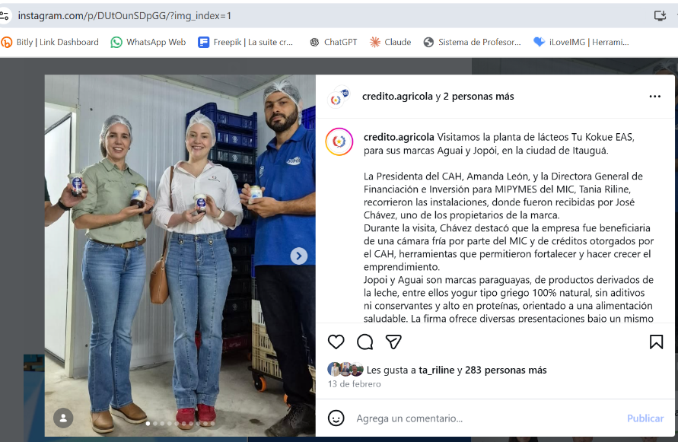 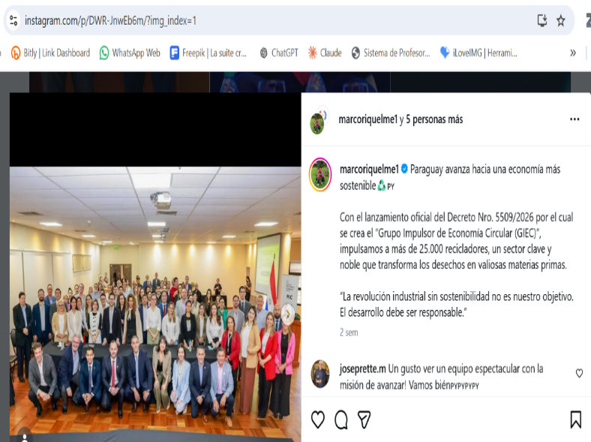 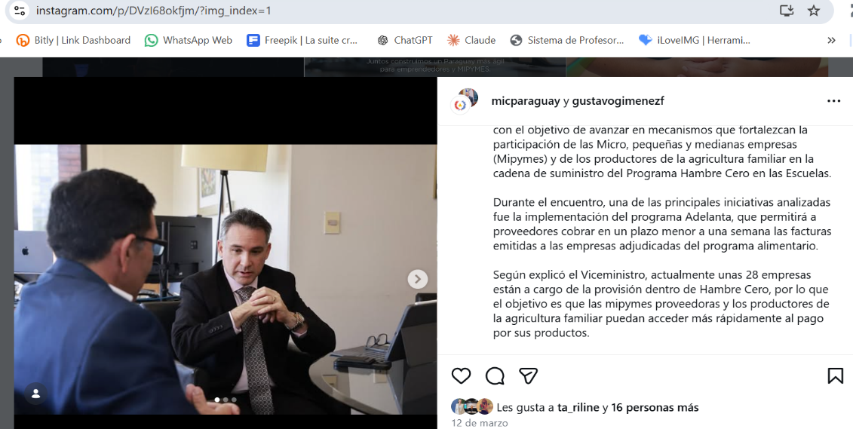 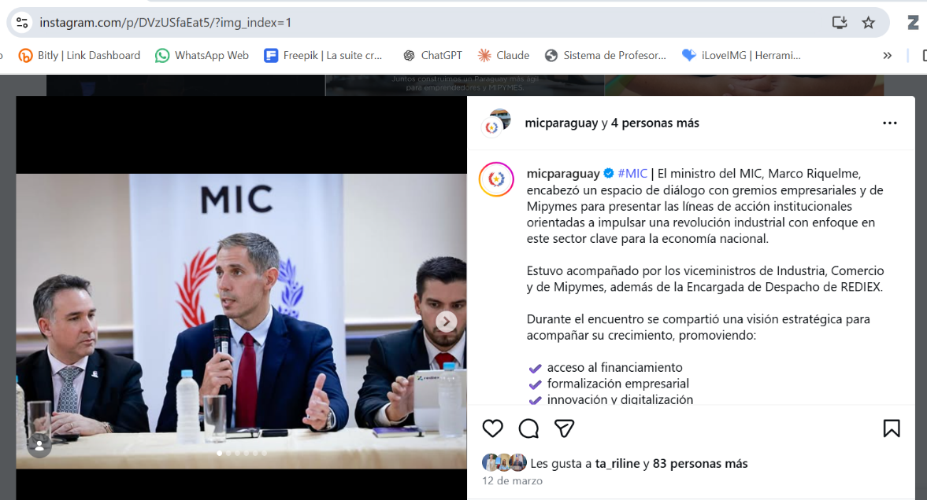
https://www.mic.gov.py/noticias/
https://www.mic.gov.py/sala-de-prensa/
https://www.youtube.com/@mictubeoficial
https://drive.google.com/drive/folders/19YpWD6jh-lYY0YgzlTLBG1dp_uMRxcWC

 |  |  |  |  | Unidad de Transparencia y Anticorrupción (UTA)
 |  |  |  |  | Coordinación CRCC - MIC

